PC1_2
 | 0 | 1 | 2 | 3 | 4 | 5 | 6 | 7 | 8 | 9 | 10 | 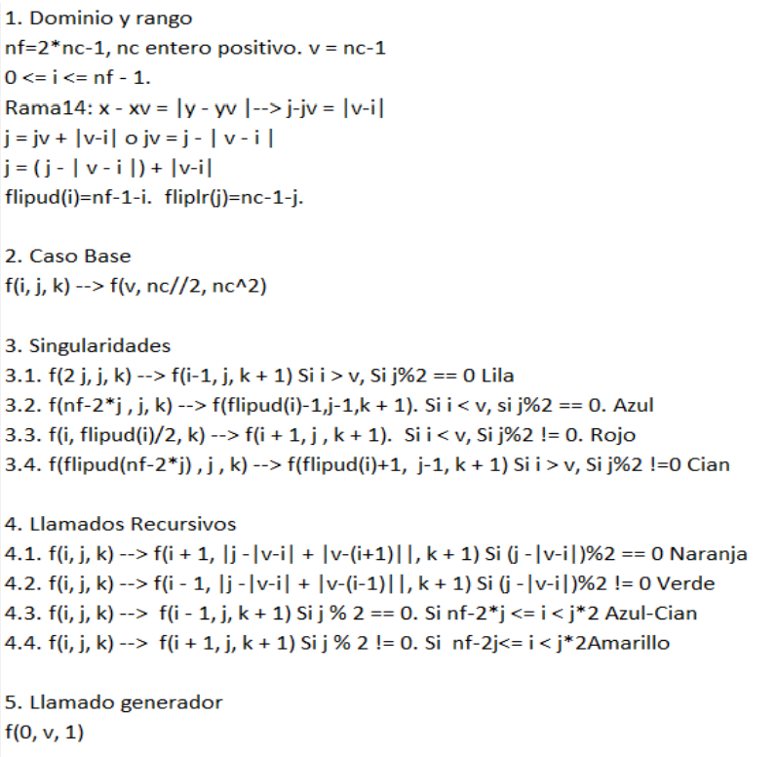 1. Dominio y rango nc = 11; nf = 2*nc - 1 = 21 0 <= i <= nf - 1 Rama14 <= j <= nc - 1 ----> jv + |iv -i| <= j <= nc -1 Rama14; x - xv = |y - yv| ----> j - jv = |i - iv| 2. Caso(s) base a) f(i, j, nc**2) b) f(iv, jv, k); -----> iv = nf//2 y jv = nc//2. 3. Singularidades (cambios) a) f(i, j, k) -----> f(i + 1, j, k + 1) si i < iv and j > jv and i % 2 == 0 and j % == 1 and iv + ((nc-1) - j) == ds b) f(i, j, k) -----> f(i - 1, j, k + 1) si i > iv and j > jv and i % 2 == 0 and j % == 0 and ((nc-1) - j) == j - | iv -i | c) f(i, j, k) -----> f(abs(1 - abs(iv - i)) + iv, j - 1, k + 1) si i < iv and j > jv and i % 2 == 1 and j % == 0 and iv + ((nc-1) - j) + 1 == ds d) f(i, j, k) -----> f(iv + nc - 2*(j - 1) - 1, j - 1, k + 1) si i > iv and j > jv and i % 2 == 1 and j % == 1 and ((nc-1) - j) + 1== j - | iv -i | 4. Llamados recursivos más pequeños (movimientos) a) f(i, j, k) ----> f(i + 1, j - abs(iv - i) + abs( iv - (i + 1)), k + 1) si (j - abs(iv - i)) % 2 == 0 # Amarillo b) f(i, j, k) ----> f(i - 1, j - abs(iv - i) + abs( iv - (i - 1)), k + 1) si (j - abs(iv - i)) % 2 == 1 c) f(i, j, k) ----> f(i - 1, j, k + 1) si j % 2 == 0 and j > jv and (iv + nc - 2 * j) < i < (2 * j - nc + 1 + iv) d) f(i, j, k) ----> f(i + 1, j, k + 1) si j % 2 == 1 and j > jv and (iv + nc - 1 - 2 * j) < i < (abs(nc - iv - 2 * j)) 5. Llamado generador: f(0, nc - 1, 1)
0 |  |  |  |  |  |  |  |  |  |  | 1
1 |  |  |  |  |  |  |  |  |  | 2 | 40
2 |  |  |  |  |  |  |  |  | 3 | 57 | 39
3 |  |  |  |  |  |  |  | 4 | 56 | 58 | 38
4 |  |  |  |  |  |  | 5 | 55 | 73 | 59 | 37
5 |  |  |  |  |  | 6 | 54 | 74 | 96 | 60 | 36
6 |  |  |  |  | 7 | 53 | 75 | 105 | 95 | 61 | 35
7 |  |  |  | 8 | 52 | 76 | 104 | 106 | 94 | 62 | 34
8 |  |  | 9 | 51 | 77 | 103 | 113 | 107 | 93 | 63 | 33
9 |  | 10 | 50 | 78 | 102 | 114 | 120 | 108 | 92 | 64 | 32
10 | 11 | 49 | 79 | 101 | 115 | 121 | 119 | 109 | 91 | 65 | 31
11 |  | 12 | 48 | 80 | 100 | 116 | 118 | 110 | 90 | 66 | 30
12 |  |  | 13 | 47 | 81 | 99 | 117 | 111 | 89 | 67 | 29
13 |  |  |  | 14 | 46 | 82 | 98 | 112 | 88 | 68 | 28
14 |  |  |  |  | 15 | 45 | 83 | 97 | 87 | 69 | 27
15 |  |  |  |  |  | 16 | 44 | 84 | 86 | 70 | 26
16 |  |  |  |  |  |  | 17 | 43 | 85 | 71 | 25
17 |  |  |  |  |  |  |  | 18 | 42 | 72 | 24
18 |  |  |  |  |  |  |  |  | 19 | 41 | 23
19 |  |  |  |  |  |  |  |  |  | 20 | 22
20 |  |  |  |  |  |  |  |  |  |  | 21

